圖表索引
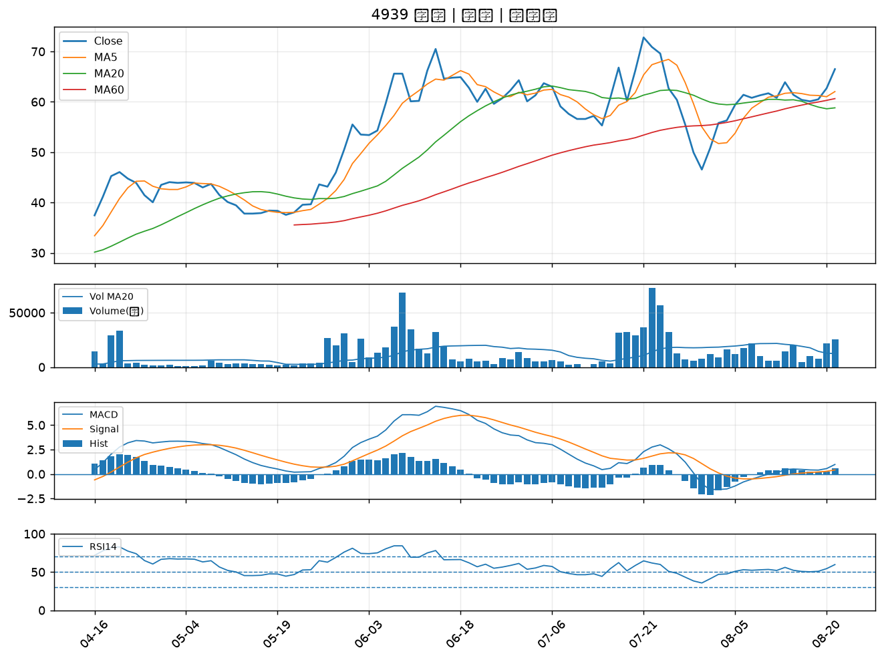
股票代號 | 股票名稱 | 市場 | 買進觀察分級 | 主力突破分數 | 圖表路徑
2881 | 富邦金 | 上市 | A級 | 6 | output/charts/20260821/2881_富邦金.png
3441 | 聯一光 | 上櫃 | A級 | 6 | output/charts/20260821/3441_聯一光.png
2606 | 裕民 | 上市 | A級 | 5 | output/charts/20260821/2606_裕民.png
6547 | 高端疫苗 | 上櫃 | A級 | 5 | output/charts/20260821/6547_高端疫苗.png
6472 | 保瑞 | 上市 | A級 | 5 | output/charts/20260821/6472_保瑞.png
2601 | 益航 | 上市 | A級 | 4 | output/charts/20260821/2601_益航.png
2466 | 冠西電 | 上市 | A級 | 4 | output/charts/20260821/2466_冠西電.png
2612 | 中航 | 上市 | A級 | 4 | output/charts/20260821/2612_中航.png
1709 | 和益 | 上市 | A級 | 3 | output/charts/20260821/1709_和益.png
2030 | 彰源 | 上市 | A級 | 3 | output/charts/20260821/2030_彰源.png
1402 | 遠東新 | 上市 | B級 | 7 | output/charts/20260821/1402_遠東新.png
1808 | 潤隆 | 上市 | B級 | 7 | output/charts/20260821/1808_潤隆.png
5009 | 榮剛 | 上櫃 | B級 | 6 | output/charts/20260821/5009_榮剛.png
3540 | 曜越 | 上櫃 | B級 | 6 | output/charts/20260821/3540_曜越.png
2614 | 東森 | 上市 | B級 | 6 | output/charts/20260821/2614_東森.png
2637 | 慧洋-KY | 上市 | B級 | 5 | output/charts/20260821/2637_慧洋-KY.png
2617 | 台航 | 上市 | B級 | 5 | output/charts/20260821/2617_台航.png
2613 | 中櫃 | 上市 | B級 | 5 | output/charts/20260821/2613_中櫃.png
2489 | 瑞軒 | 上市 | B級 | 4 | output/charts/20260821/2489_瑞軒.png
2641 | 正德 | 上櫃 | B級 | 4 | output/charts/20260821/2641_正德.png
1316 | 上曜 | 上市 | B級 | 4 | output/charts/20260821/1316_上曜.png
8103 | 瀚荃 | 上市 | B級 | 4 | output/charts/20260821/8103_瀚荃.png
6830 | 汎銓 | 上市 | B級 | 4 | output/charts/20260821/6830_汎銓.png
2104 | 國際中橡 | 上市 | B級 | 4 | output/charts/20260821/2104_國際中橡.png
4743 | 合一 | 上櫃 | B級 | 4 | output/charts/20260821/4743_合一.png
3163 | 波若威 | 上櫃 | B級 | 4 | output/charts/20260821/3163_波若威.png
2636 | 台驊控股 | 上市 | B級 | 4 | output/charts/20260821/2636_台驊控股.png
4128 | 中天 | 上櫃 | B級 | 4 | output/charts/20260821/4128_中天.png
8039 | 台虹 | 上市 | B級 | 3 | output/charts/20260821/8039_台虹.png
4939 | 亞電 | 上櫃 | B級 | 3 | output/charts/20260821/4939_亞電.png

2881 富邦金｜A級
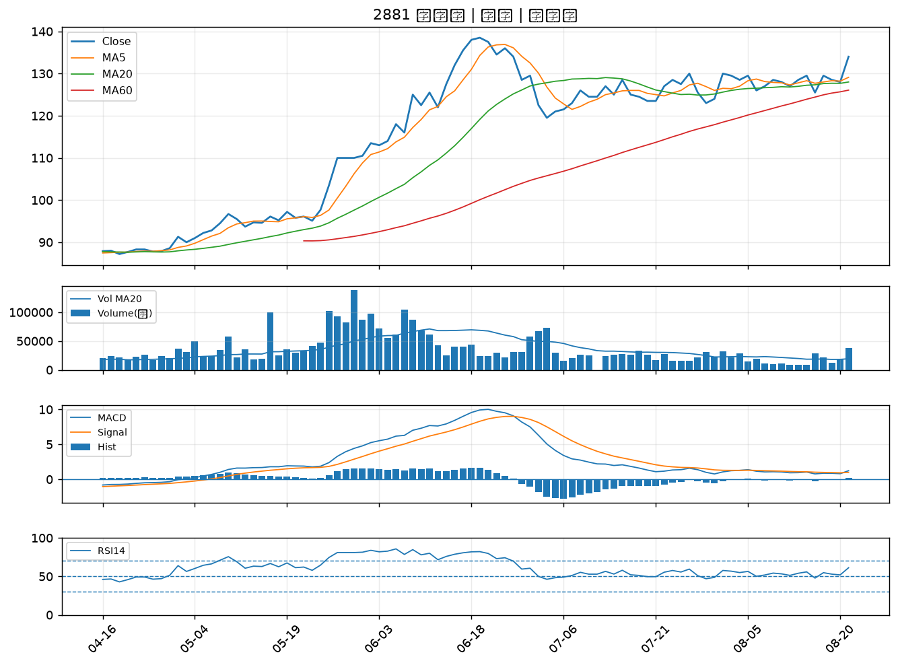

3441 聯一光｜A級
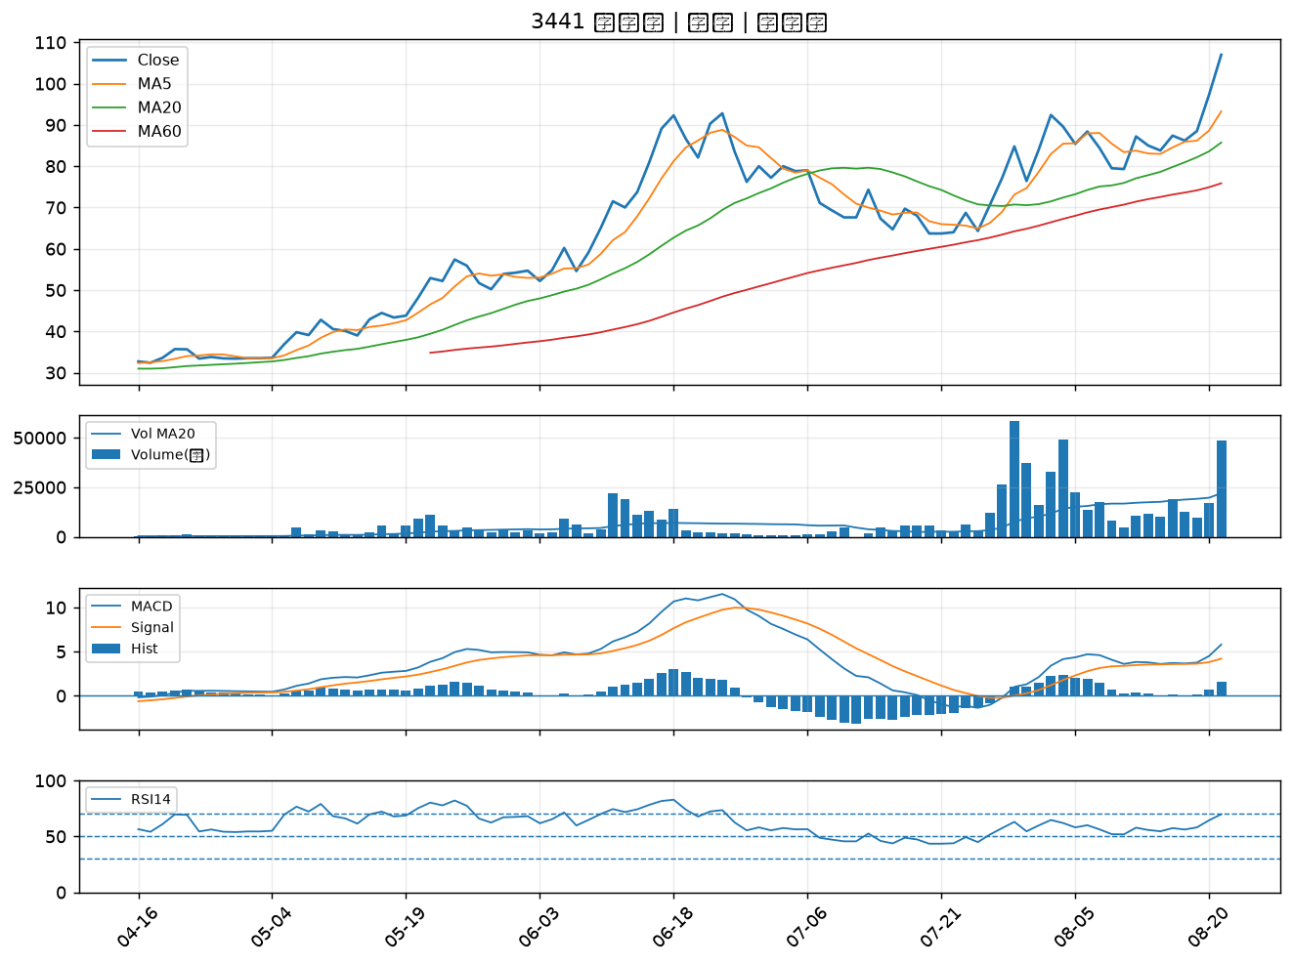

2606 裕民｜A級
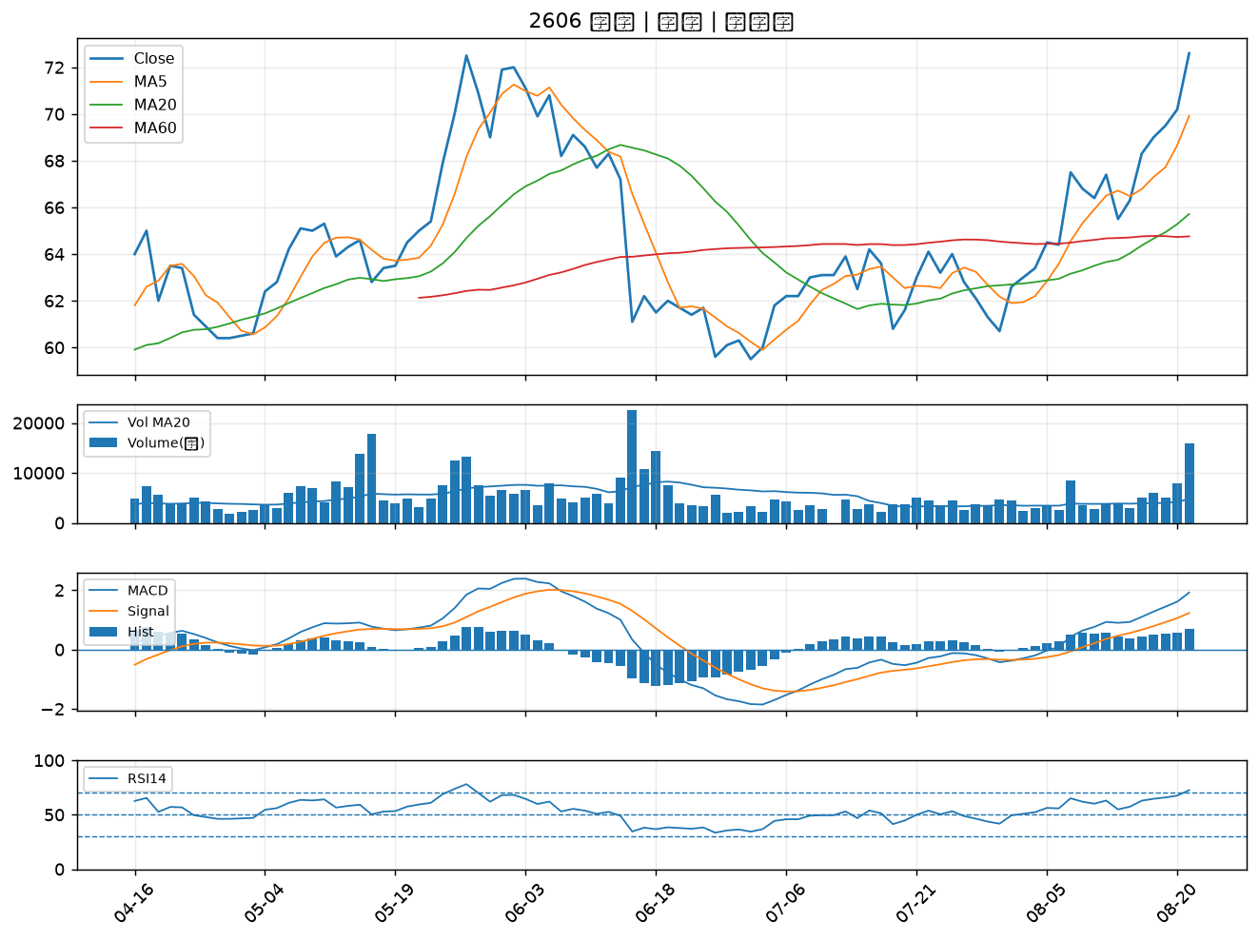

6547 高端疫苗｜A級
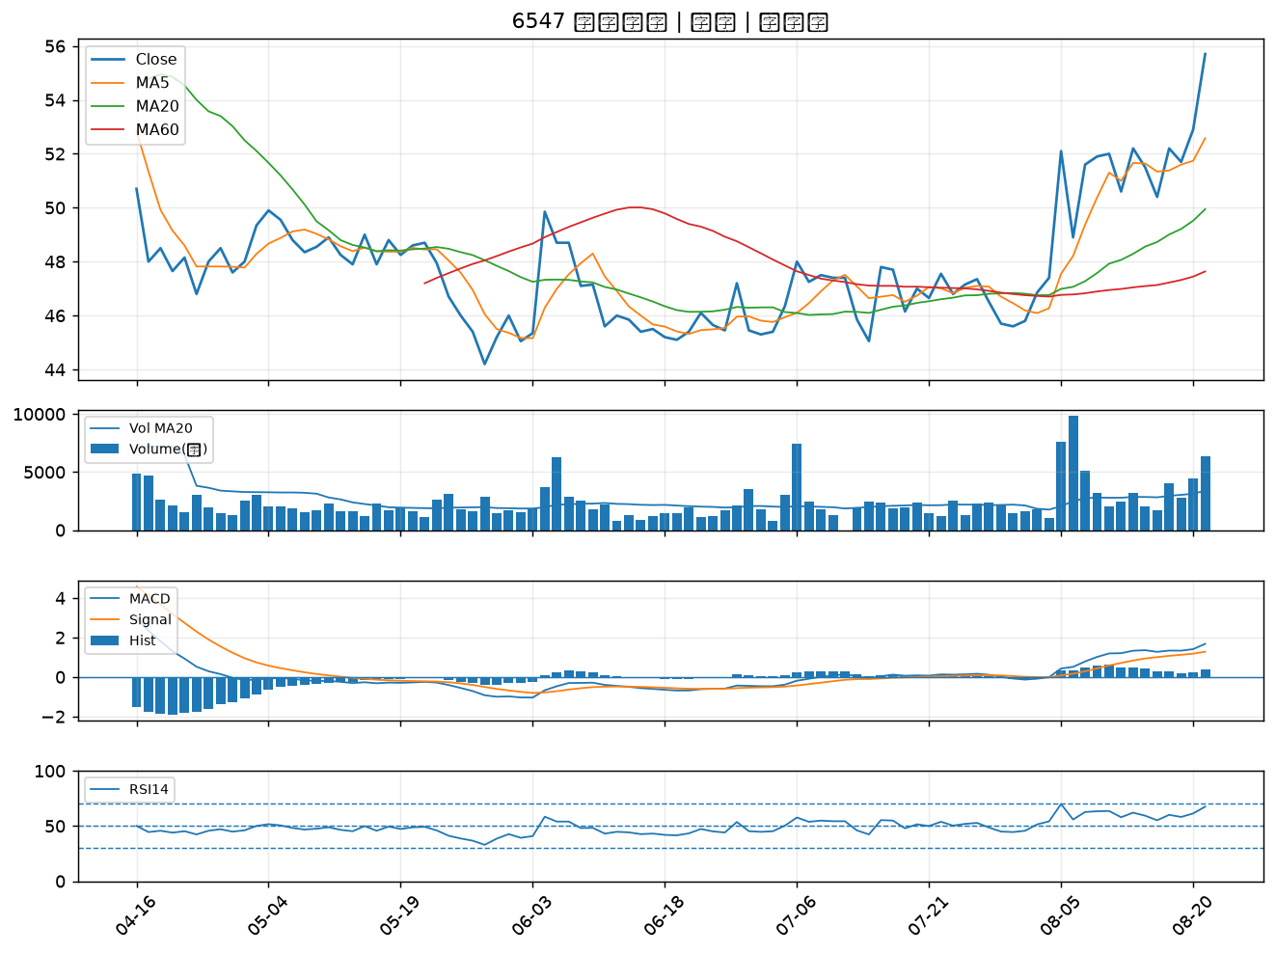

6472 保瑞｜A級
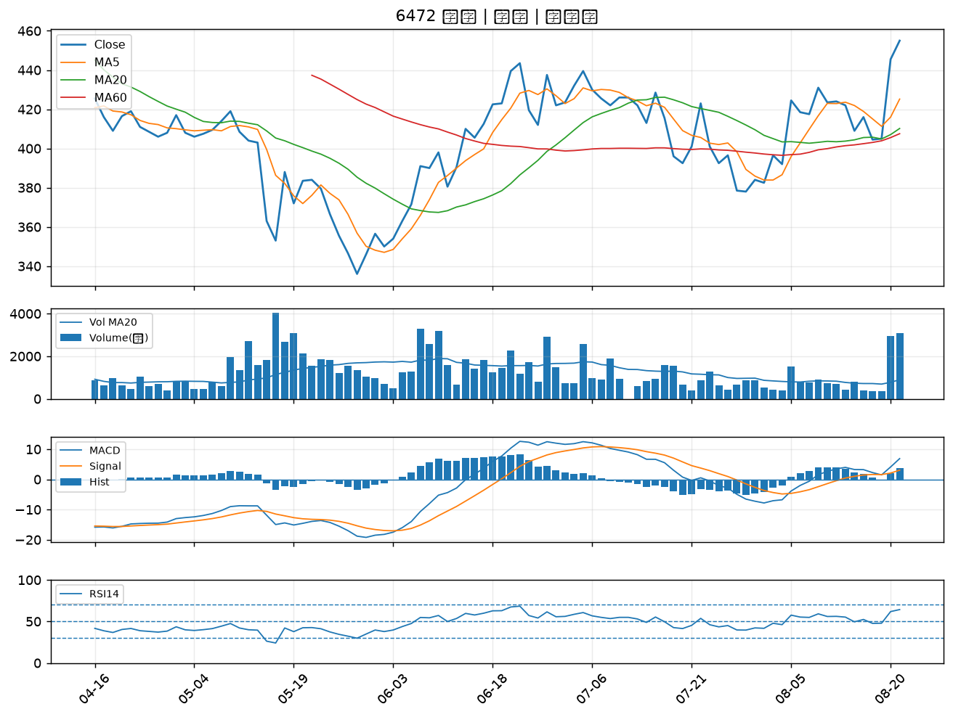

2601 益航｜A級
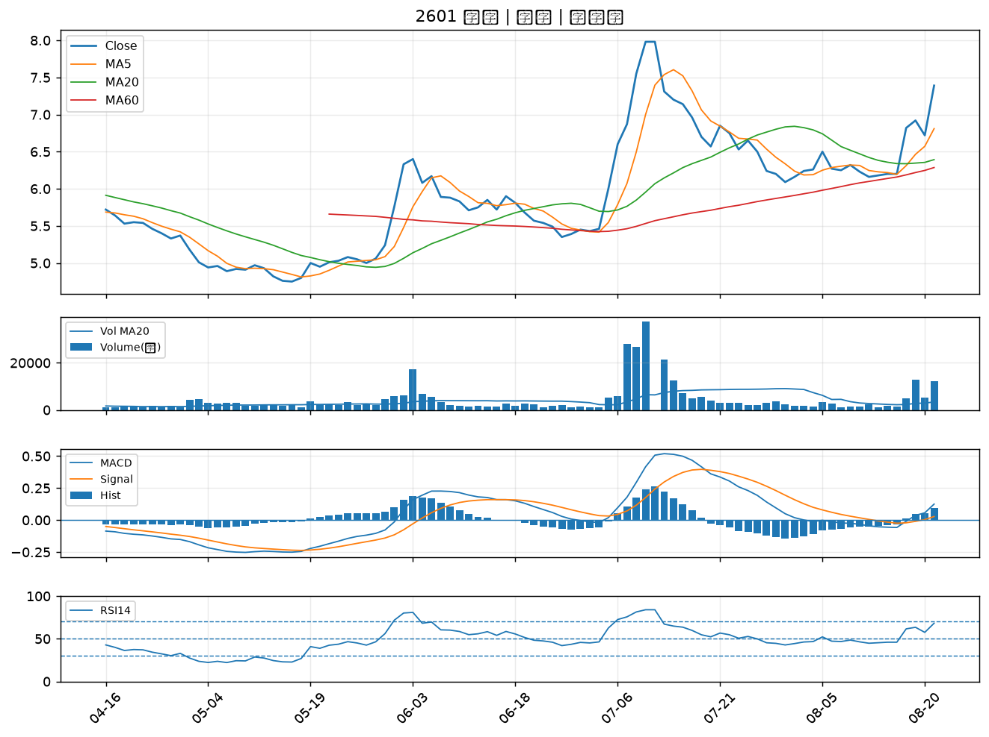

2466 冠西電｜A級
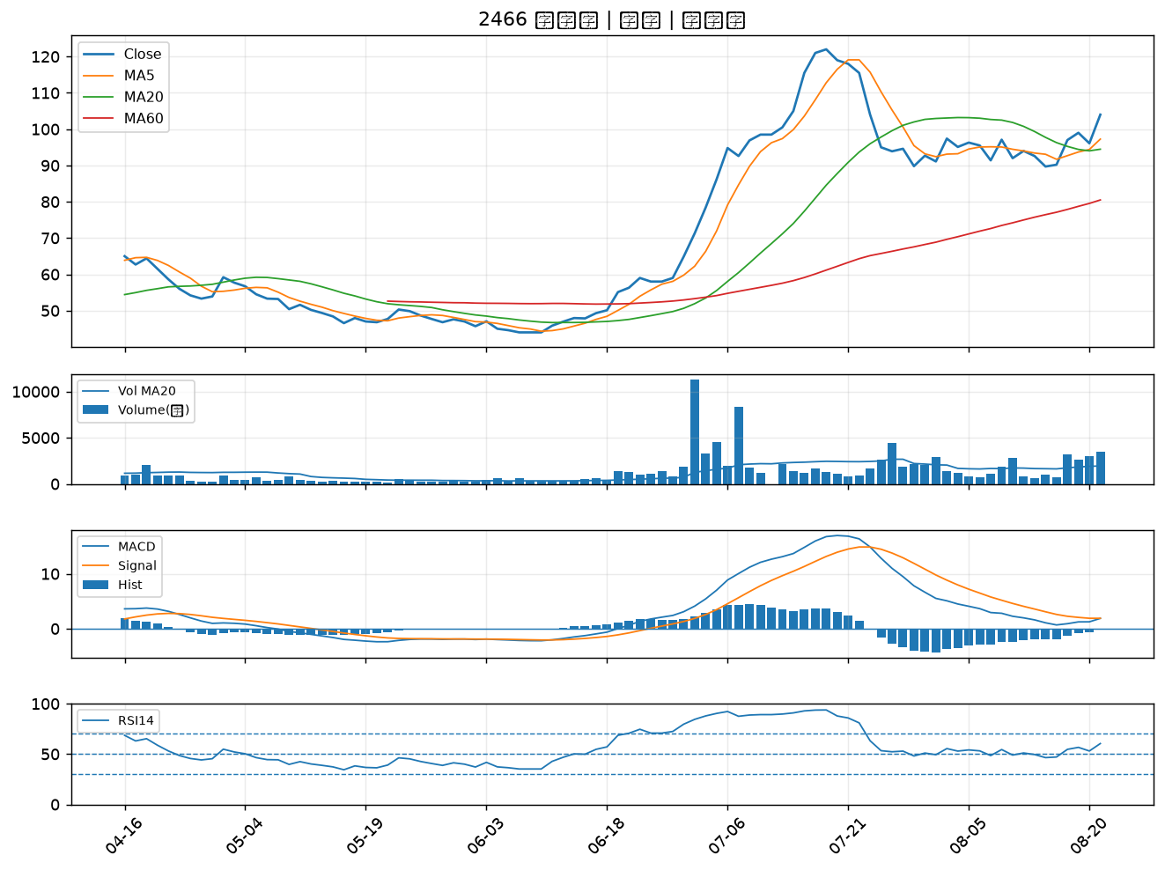

2612 中航｜A級
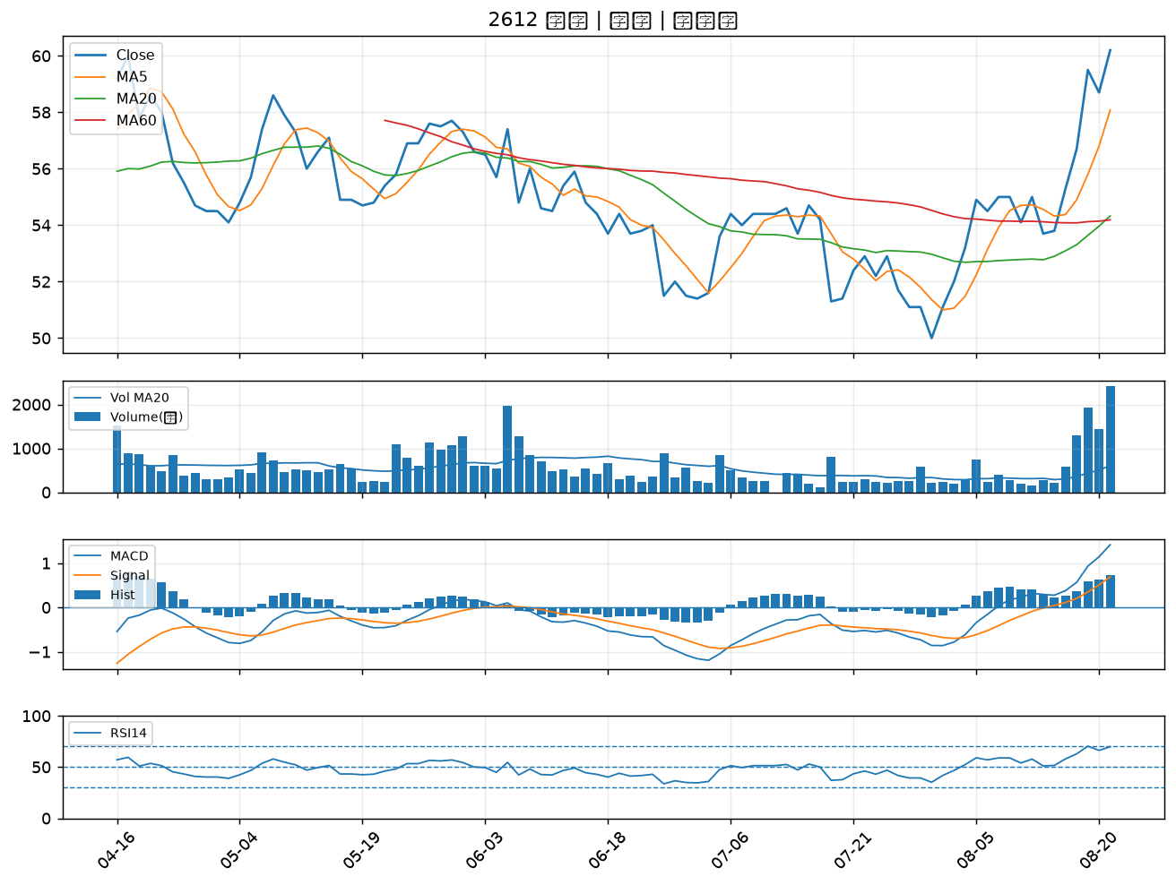

1709 和益｜A級
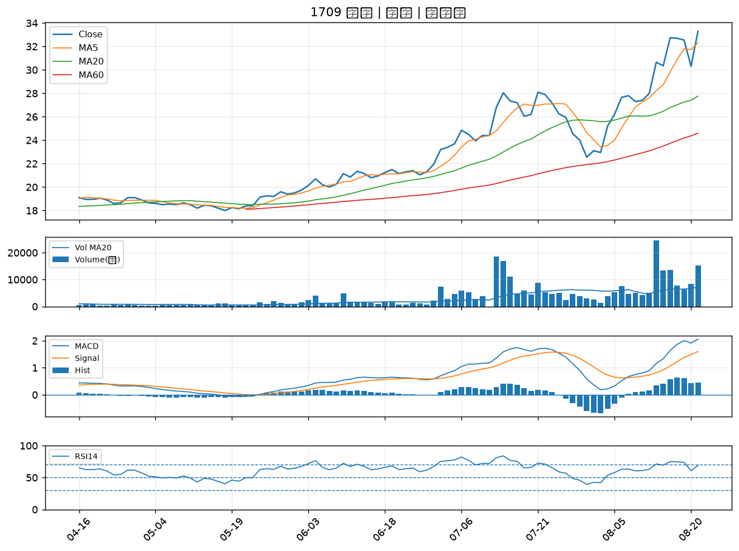

2030 彰源｜A級
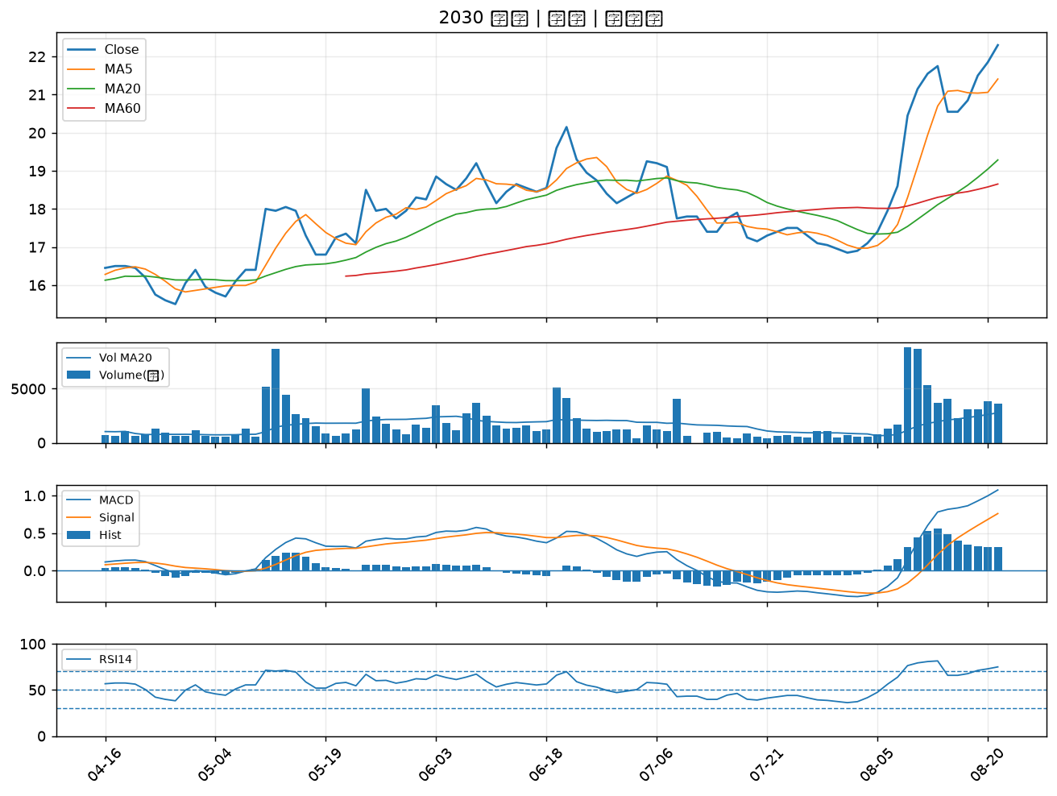

1402 遠東新｜B級
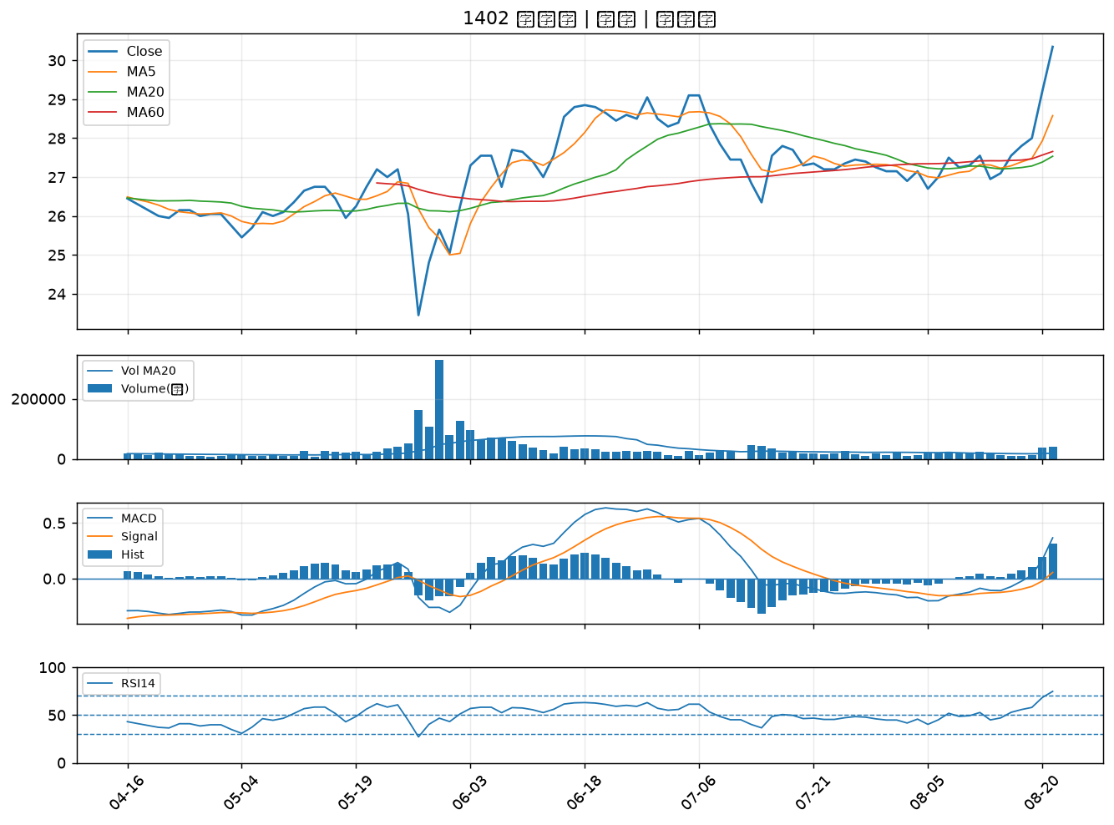

1808 潤隆｜B級
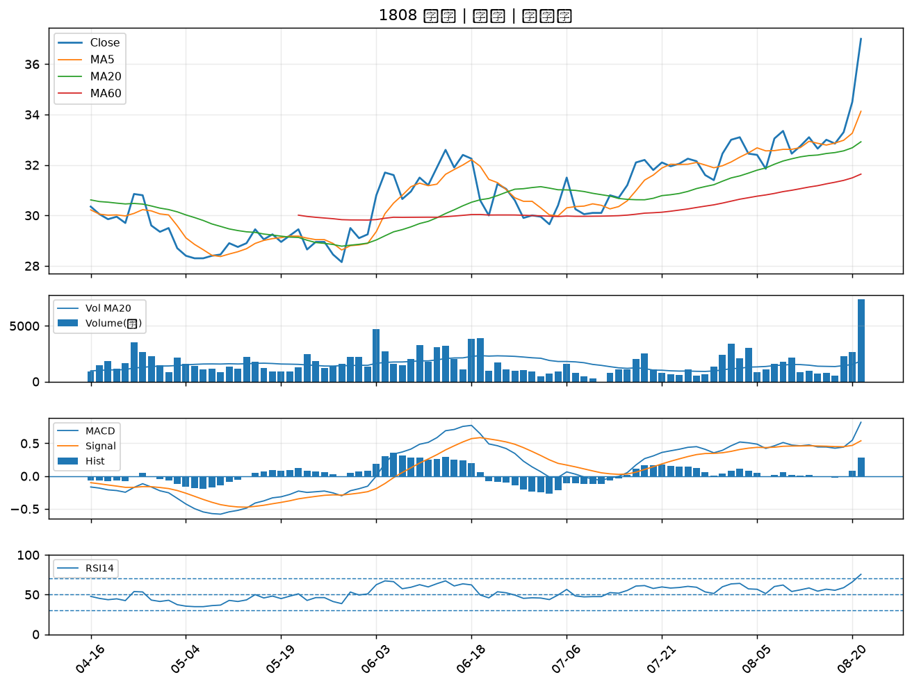

5009 榮剛｜B級
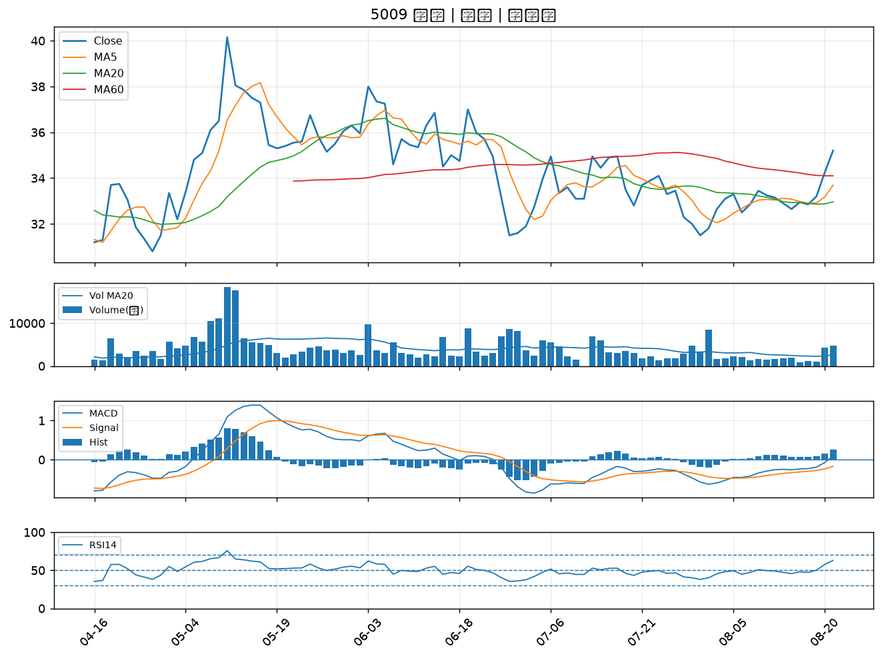

3540 曜越｜B級
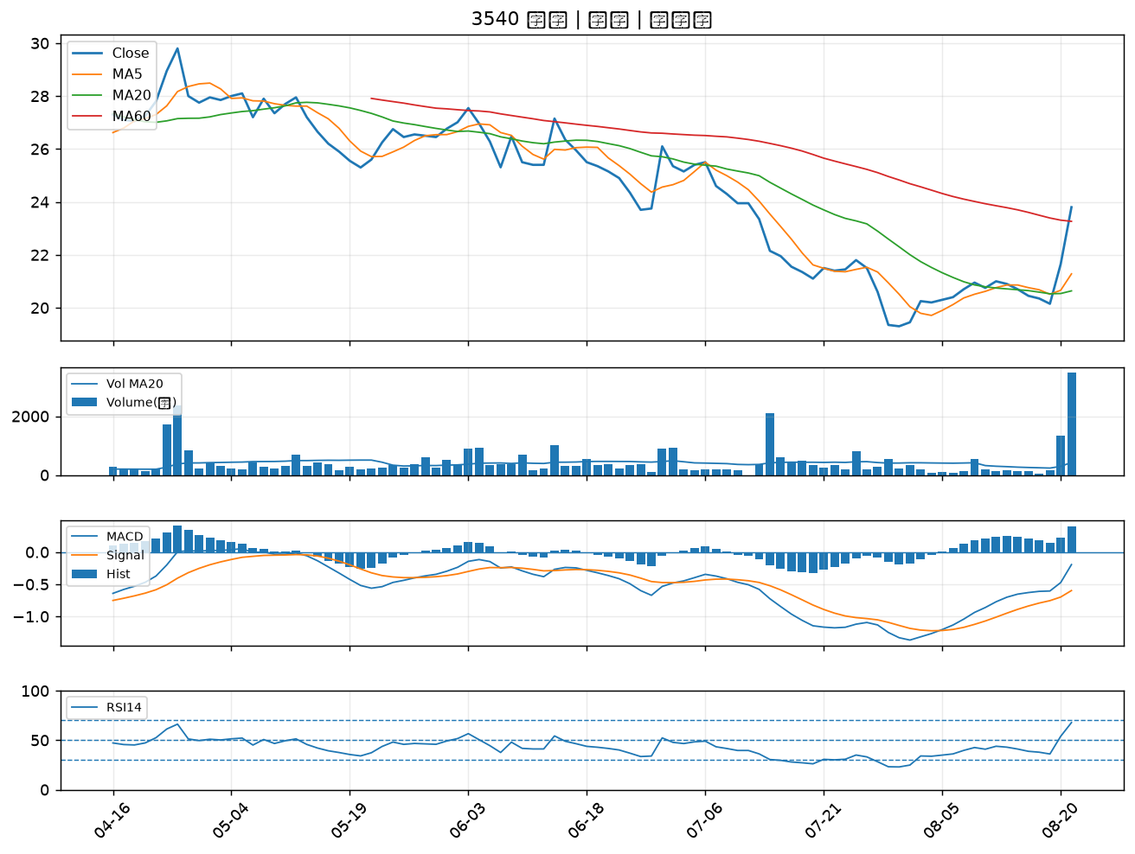

2614 東森｜B級
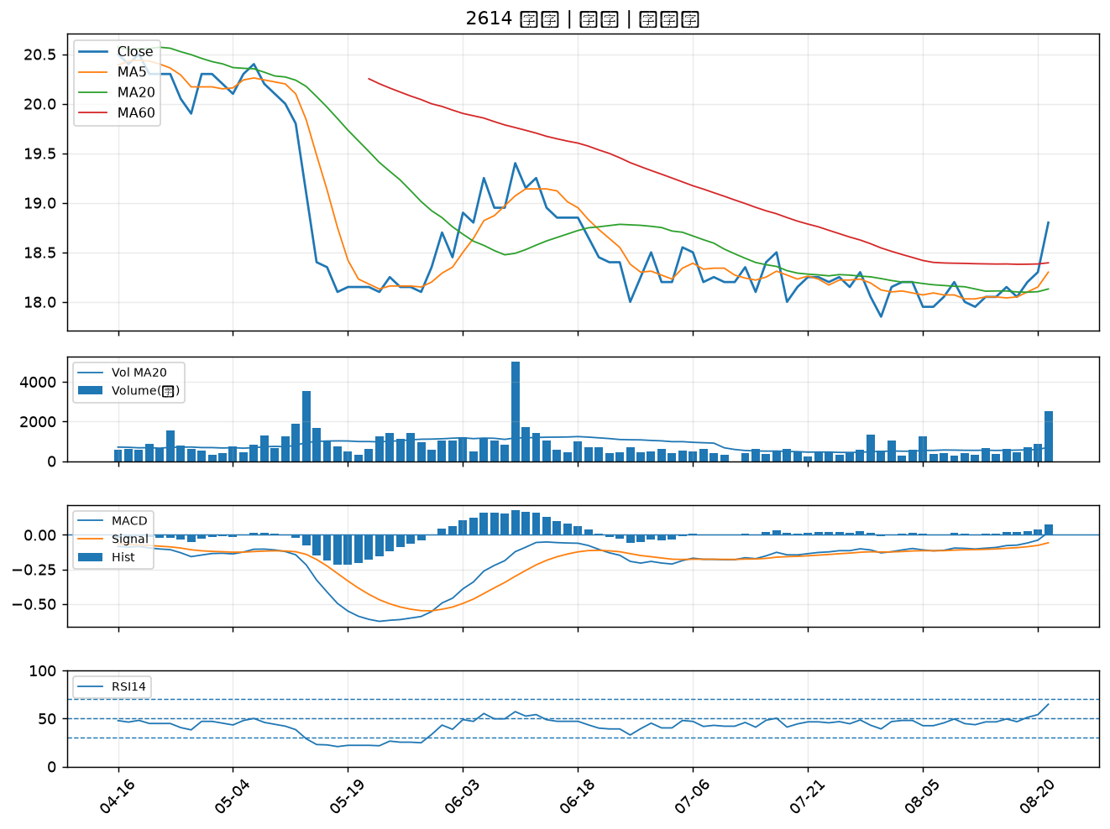

2637 慧洋-KY｜B級
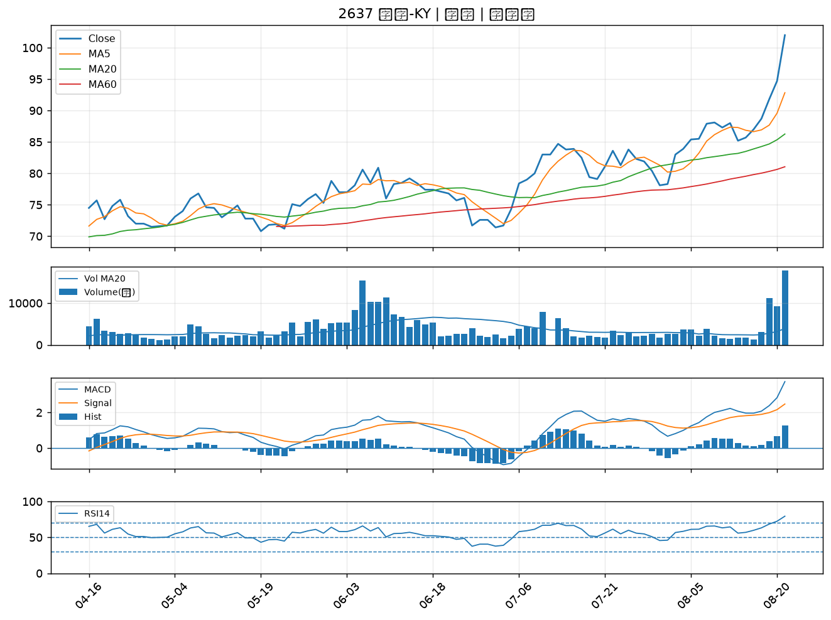

2617 台航｜B級
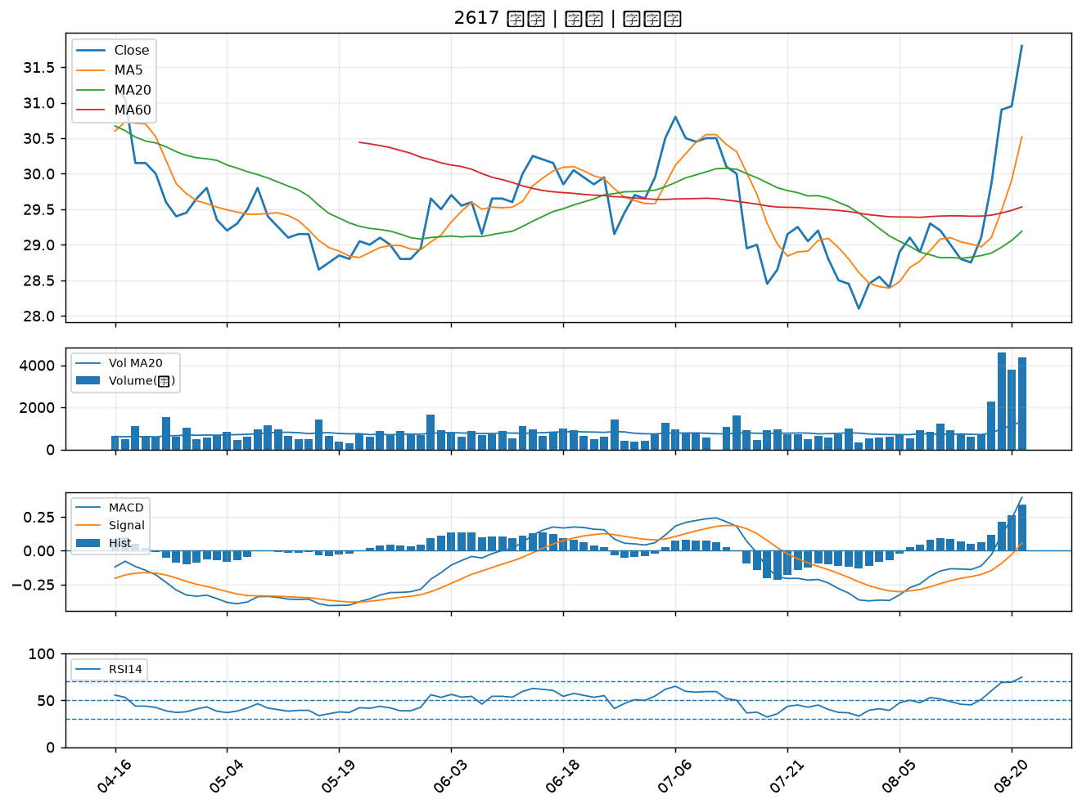

2613 中櫃｜B級
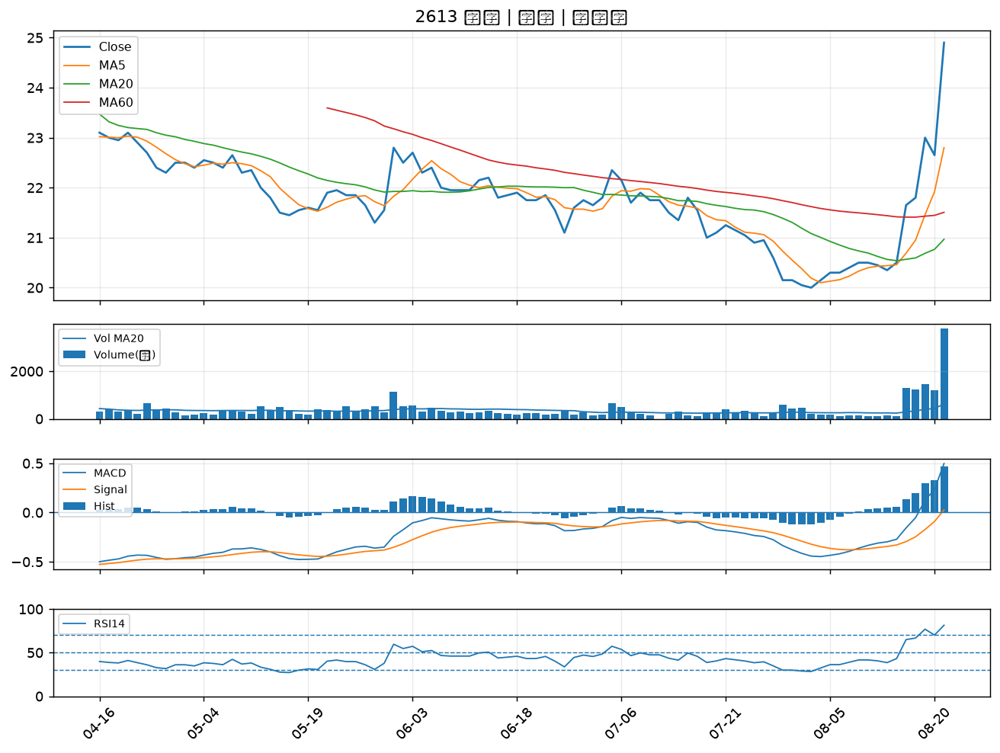

2489 瑞軒｜B級
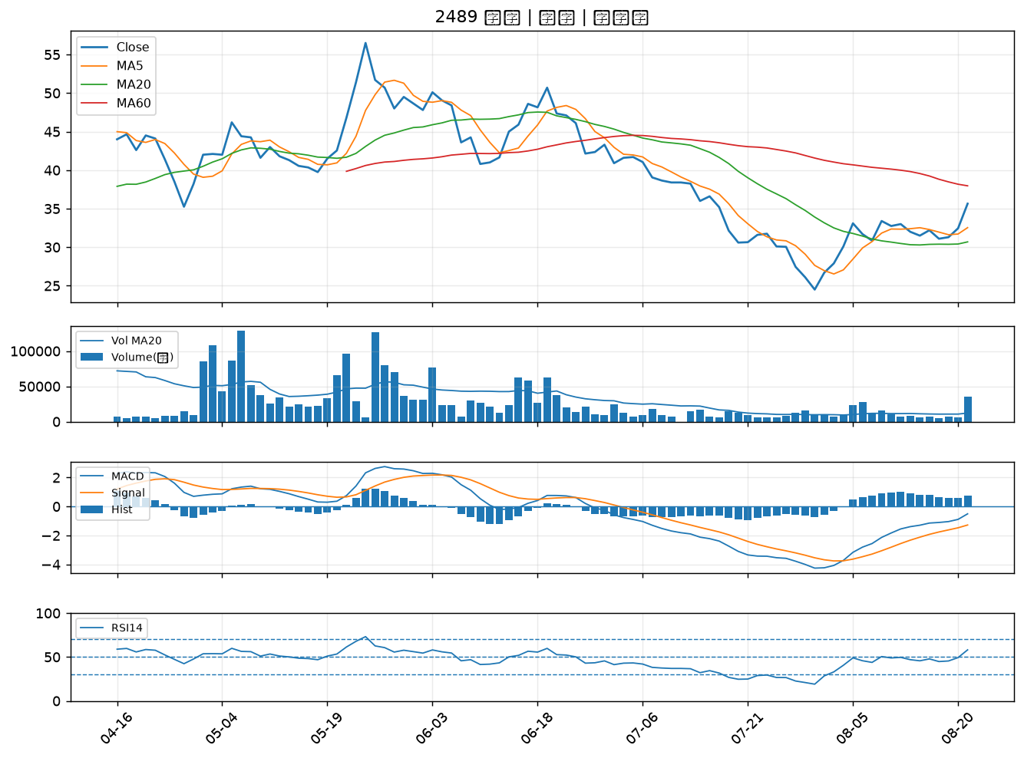

2641 正德｜B級
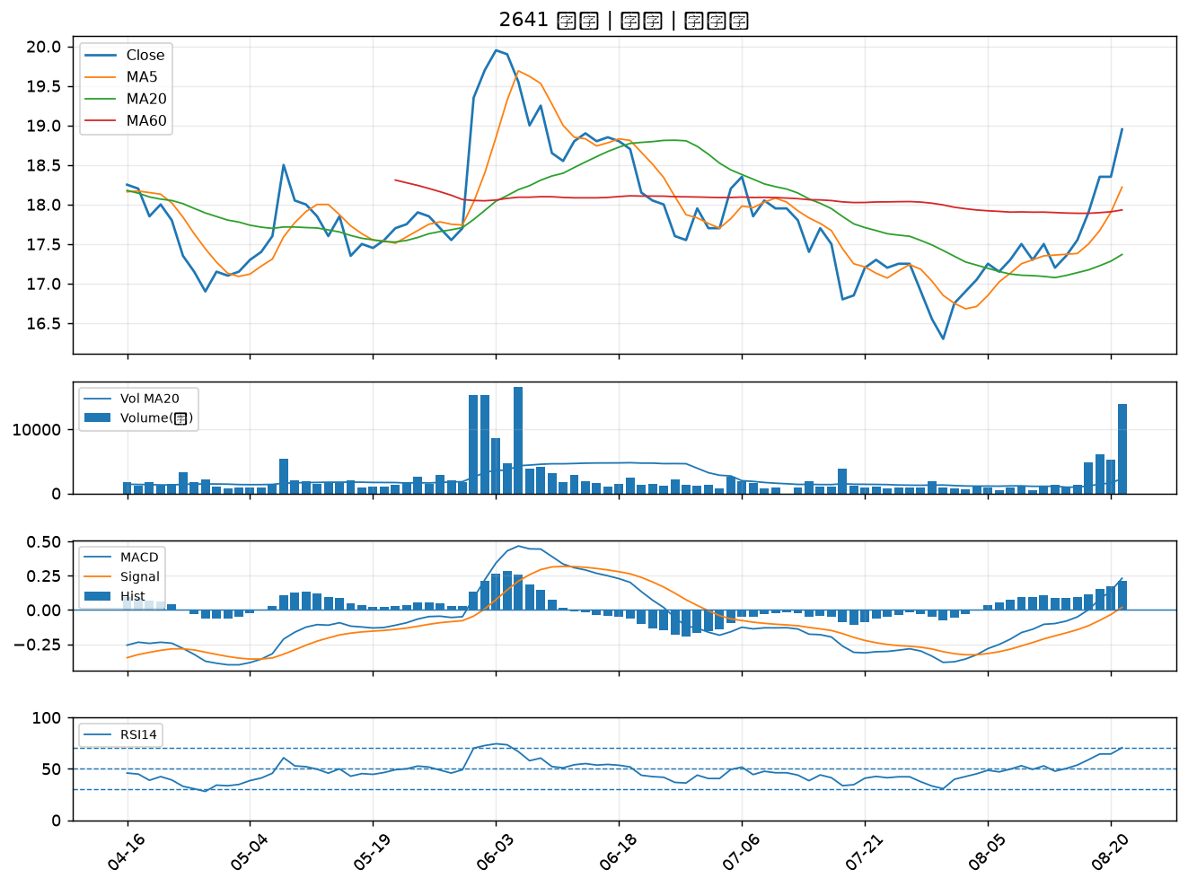

1316 上曜｜B級
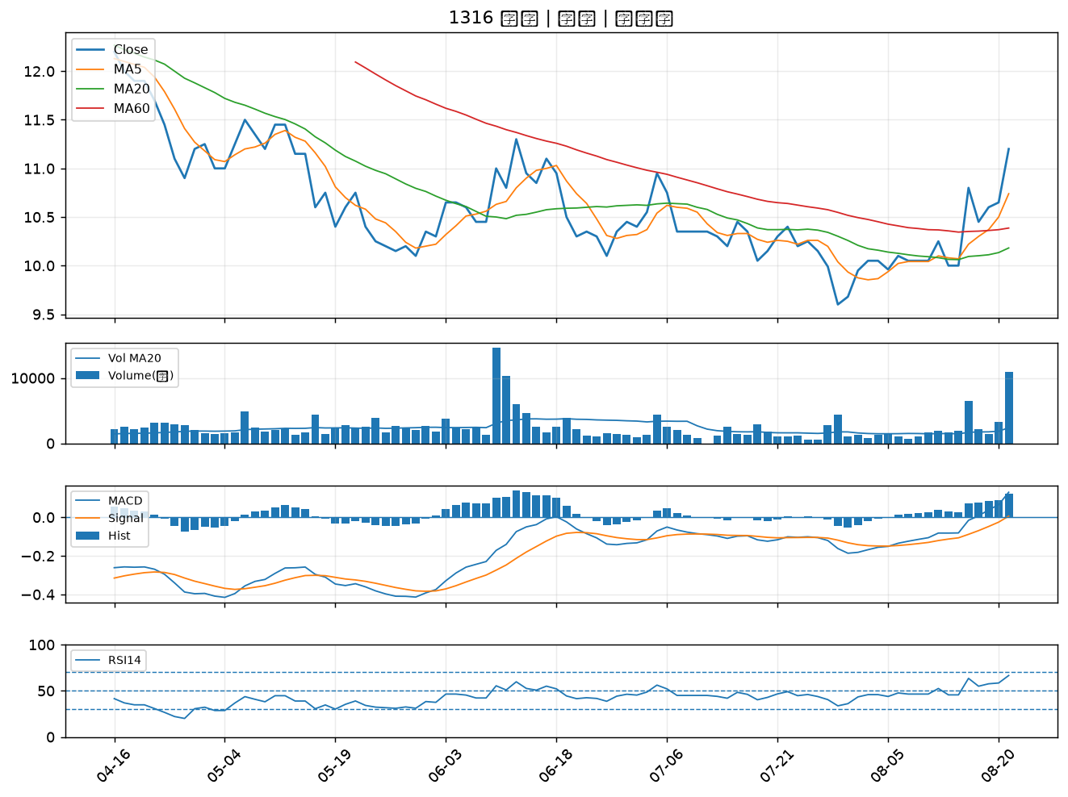

8103 瀚荃｜B級
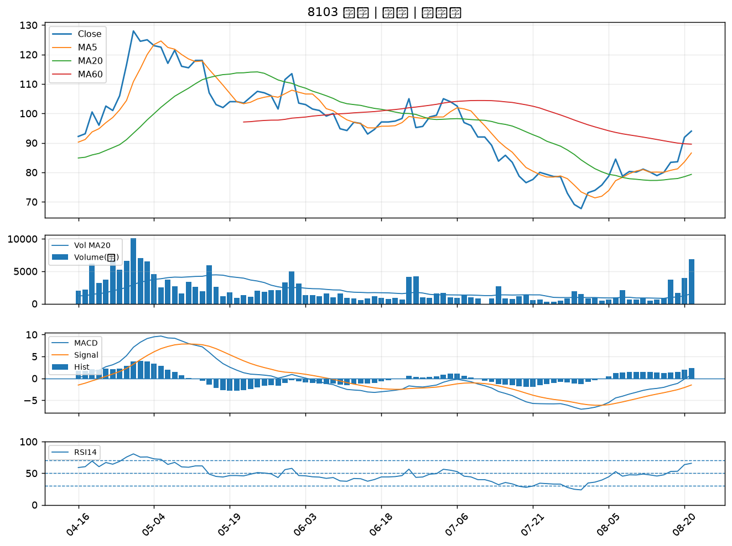

6830 汎銓｜B級
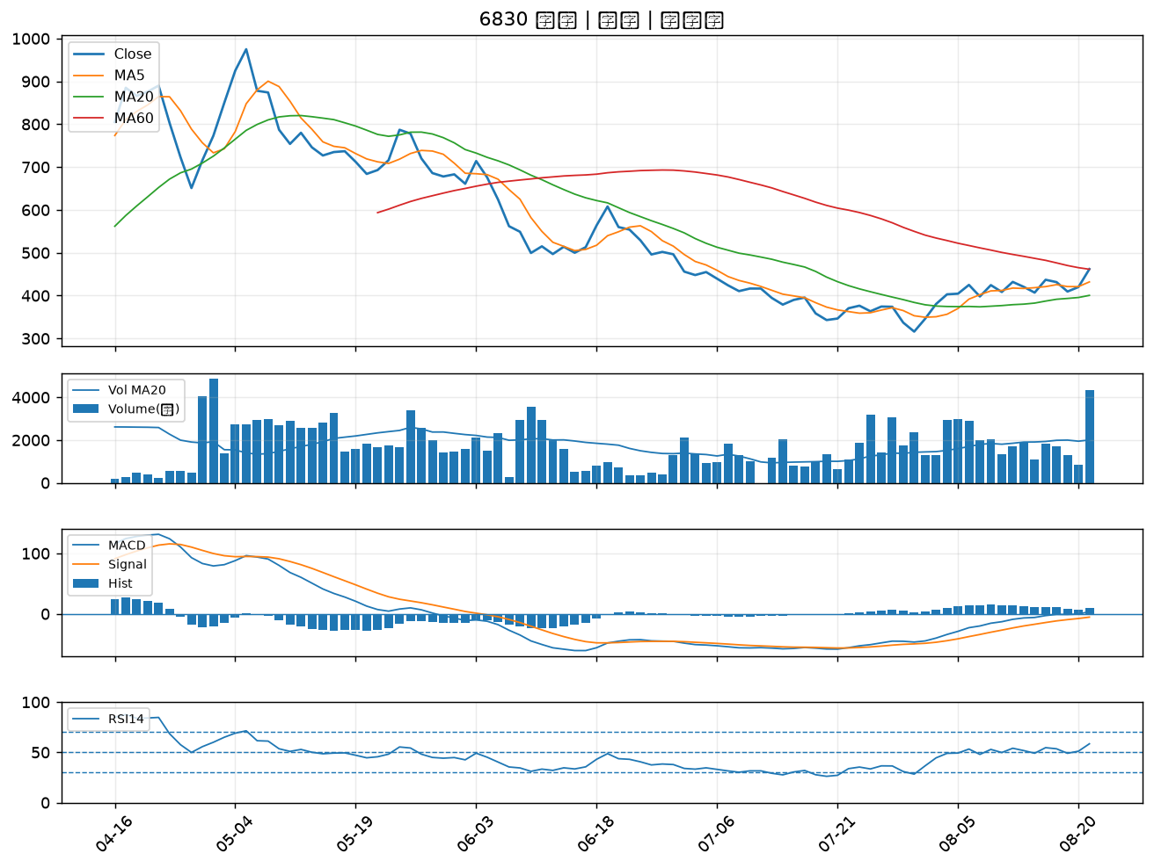

2104 國際中橡｜B級
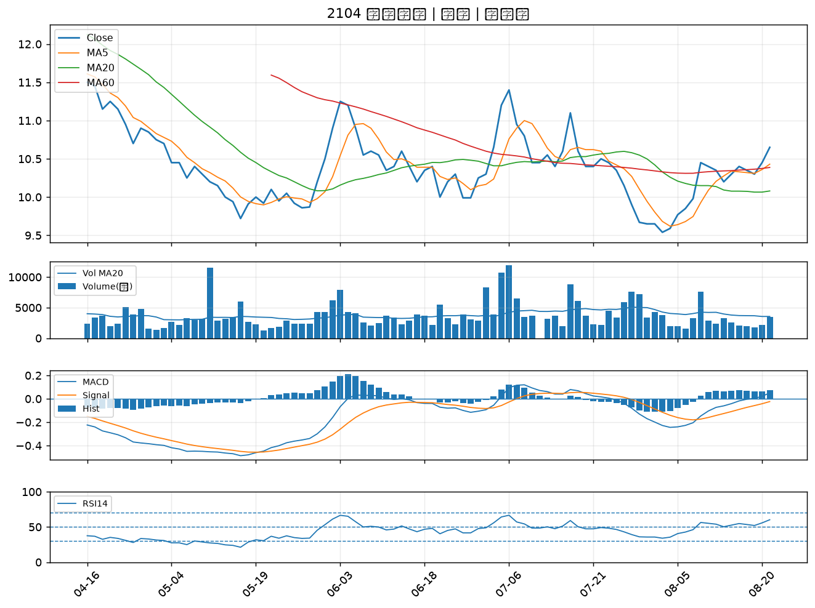

4743 合一｜B級
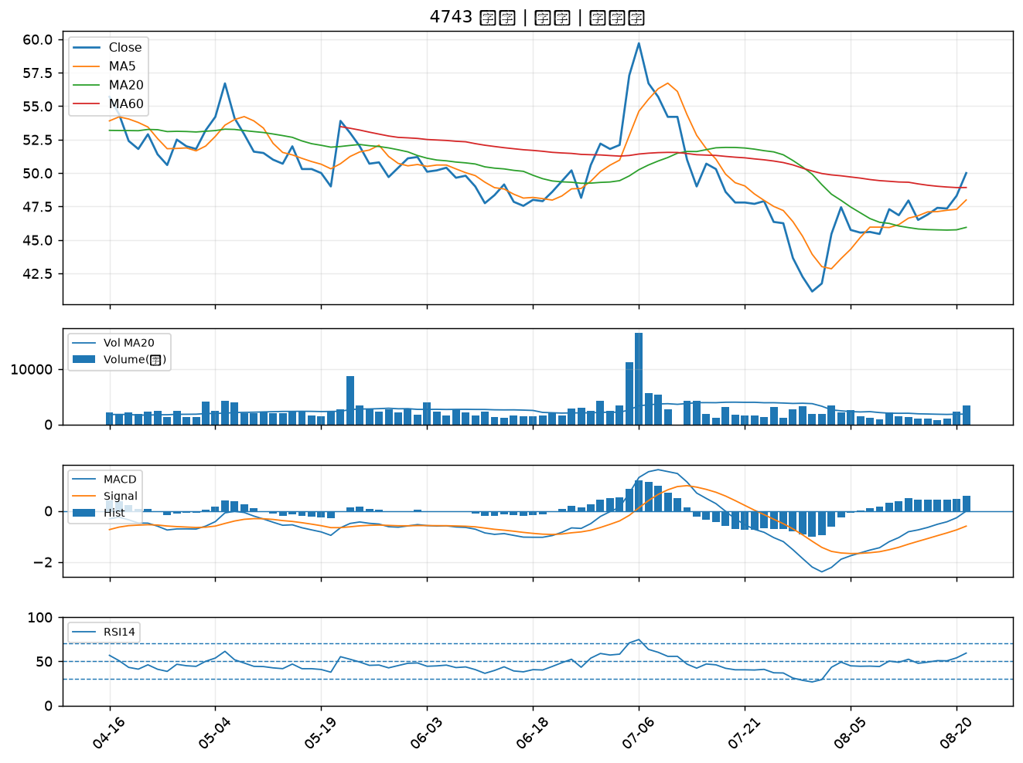

3163 波若威｜B級
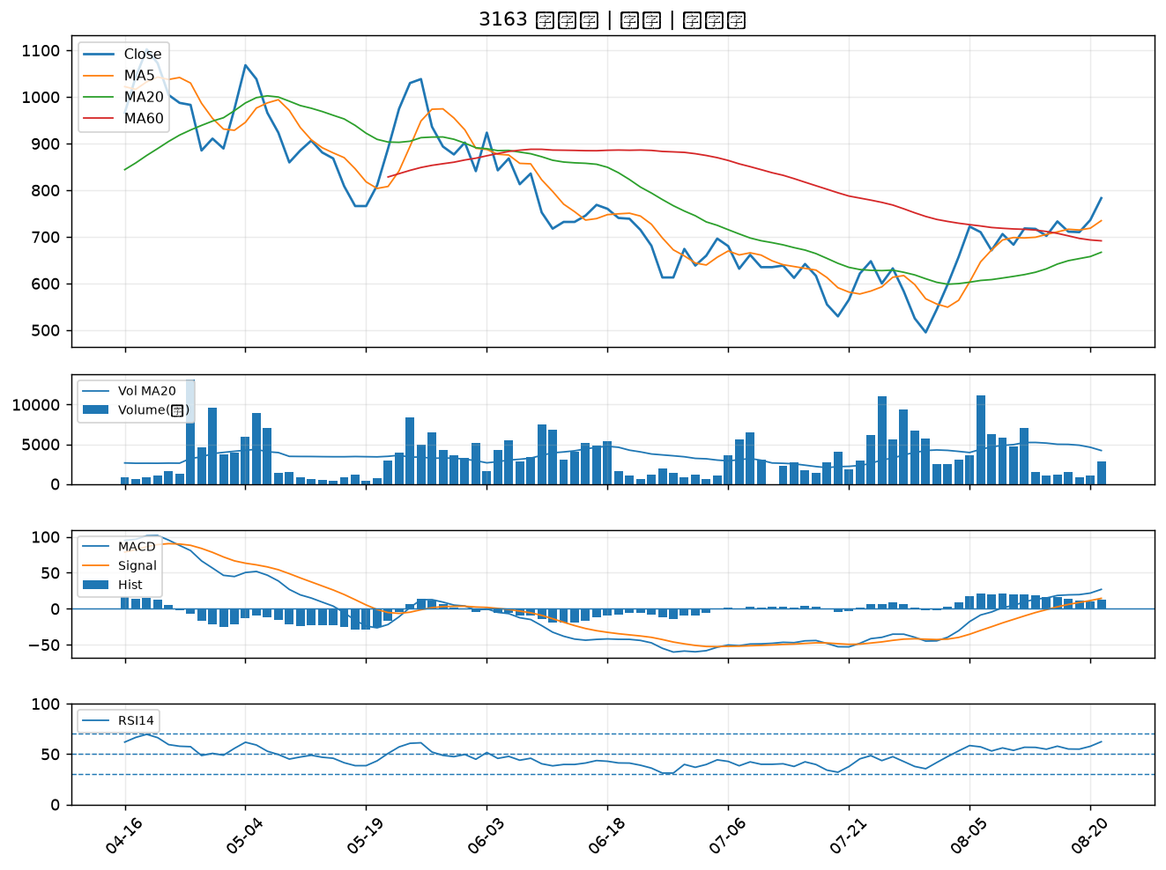

2636 台驊控股｜B級
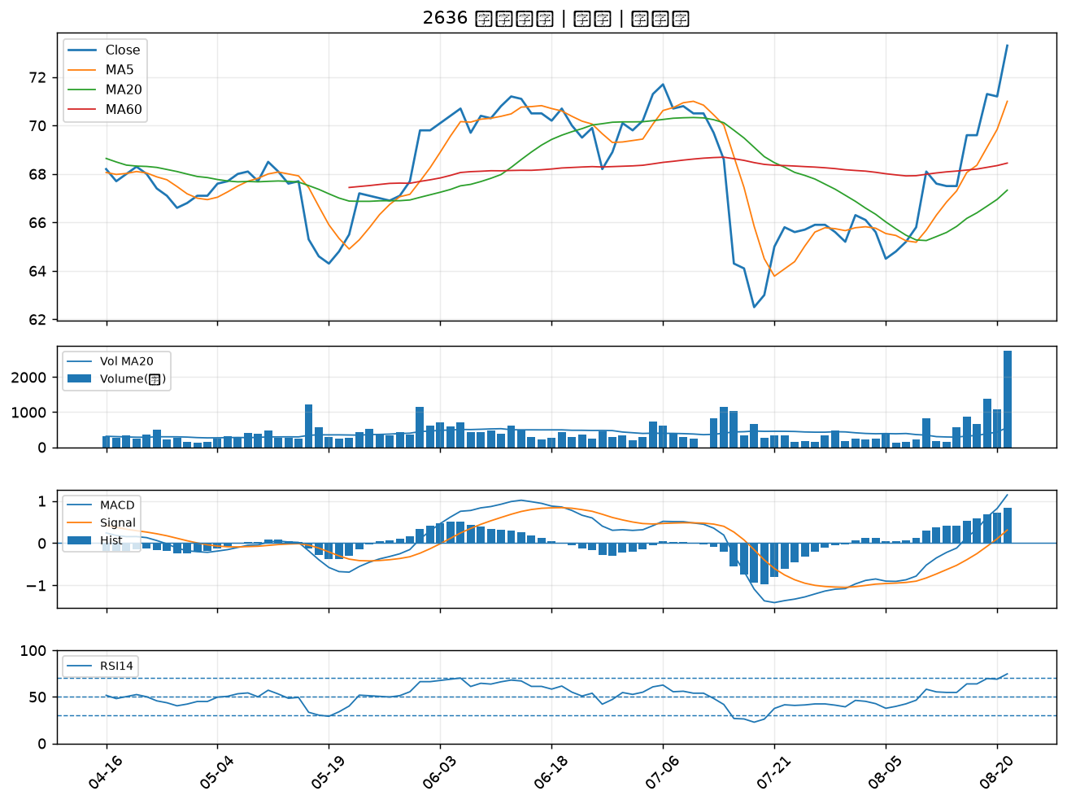

4128 中天｜B級
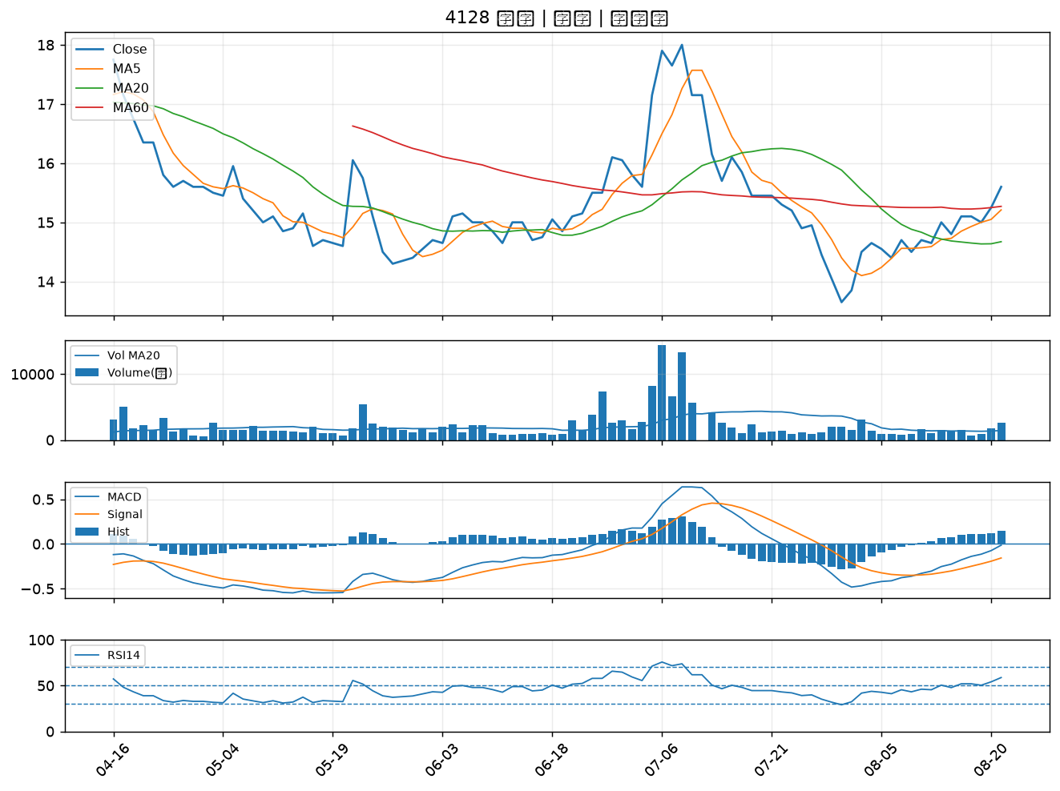

8039 台虹｜B級
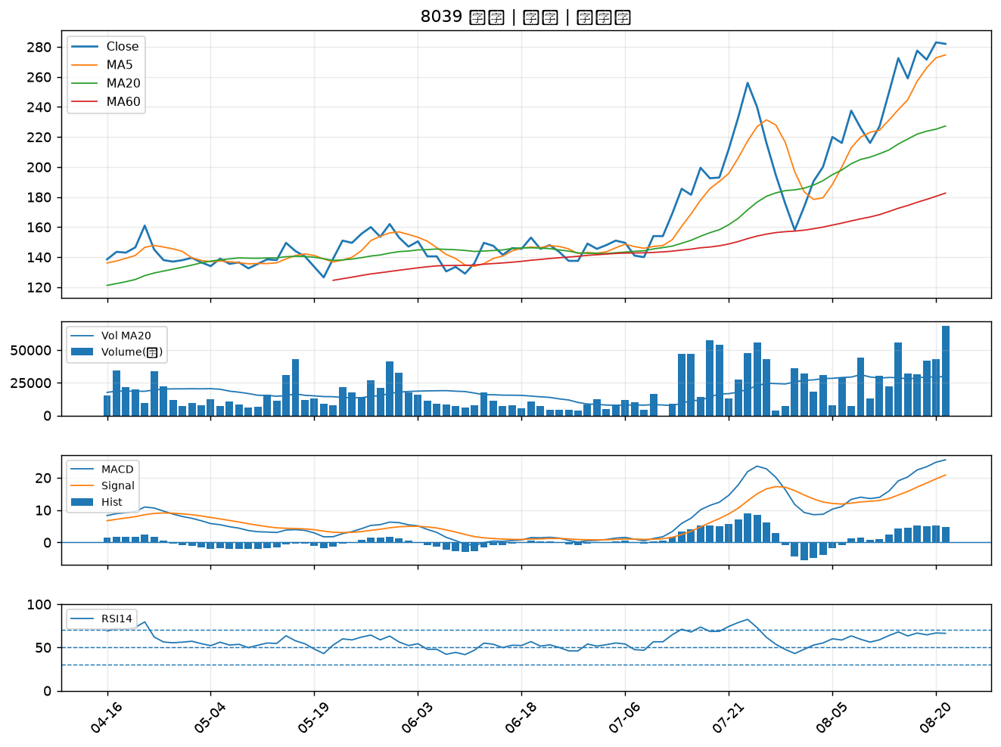

4939 亞電｜B級

